GİRİŞ
İLKADIM HALK EĞİTİMİ MERKEZİ MÜDÜRLÜĞÜ


BİLGİLER
GİRİŞ | STAJYER ÖĞRENCİ STAJ ÜCRET ÖDEME BORDROSU | 
ASGARİ ÜCRET

PUANTAJ
BORDRO
BANKA LİSTESİ

V:3.1 TARİH: 31 Mart 2018 -HAZIRLAYAN:Necdet KARABEK- Resim Öğretmeni-Samsun/İlkadım Halk Eğitim Merkezi
AÇIKLAMA:
1-Programda YEŞİL alanlara veri girilebilir. Diğer hücrelere giriş yapılmaz.
2-Öğrenci bilgilerini, Bilgiler sayfasına giriniz.
3-Bu sayfadaki kurum amblemi değiştirildiğinde diğer sayfalardaki amblemler de değişmiş olacaktır.
4-Öğrenci devamsızlık bilgileri, Puantaj sayfasına girilmelidir.
5-Ay, yıl ve dönem değişimleri Puantaj sayfasında yapılmaktadır.
6-Resmi tatiller, Puantaj sayfasında tarihlerin üst kısmından yapılmalıdır.
7-Bordro ve Banka Listesi sayfalarında herhangi bir işlem yapılmamaktadır.

ASGARİ ÜCRETLER
ÖDEME YAPILACAK ASGARİ ÜCRET HESABI
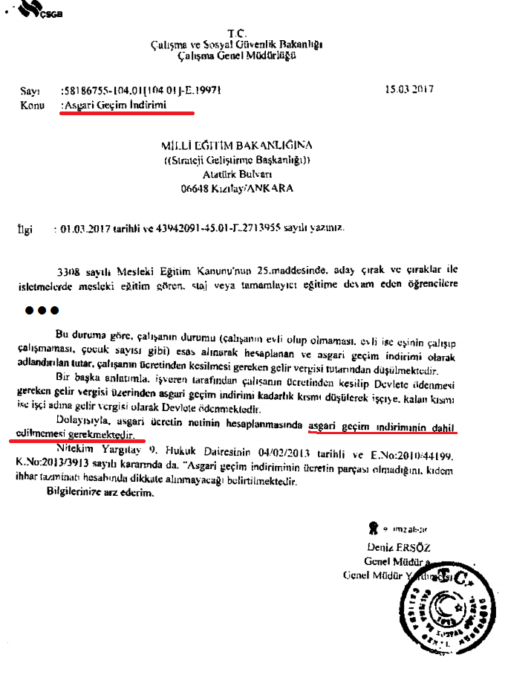
YIL | DÖNEM | ASGARİ ÜCRET | NET AGSGARİ ÜCRET | Asgari Geçim İndirimi (Bekâr ve Çocuksuz) |  | STAJYER ÖĞRENCİ İÇİN NET ASGARİ ÜCRET | ÜCRET ÖDEME ORANI % | 1 AYILIK STAJ ÜCRETİ
2015 | I.DÖNEM |  |  |  |  | 0.00 | 30 | 0.00
2015 | II.DÖNEM |  |  |  |  | 0.00 | 30 | 0.00
2016 | I.DÖNEM |  |  |  |  | 0.00 | 30 | 0.00
2016 | II.DÖNEM |  |  |  |  | 0.00 | 30 | 0.00
2017 | I.DÖNEM | 1,777.50 | 1404.06 | 133.31 | ÇIKAR | 1,270.75 | 30 | 381.23
2017 | II.DÖNEM | 1,777.50 | 1404.06 | 133.31 | EKLE | 1,404.06 | 30 | 421.22
2018 | I.DÖNEM | 2,029.50 | 1603.12 | 152.21 | ÇIKAR | 1,450.91 | 30 | 435.27
2018 | II.DÖNEM | 2,029.50 | 1603.12 | 152.21 | ÇIKAR | 1,450.91 | 30 | 435.27
2019 | I.DÖNEM |  |  |  |  | 0.00 | 30 | 0.00
2019 | II.DÖNEM |  |  |  |  | 0.00 | 30 | 0.00
2020 | I.DÖNEM |  |  |  |  | 0.00 | 30 | 0.00
2020 | II.DÖNEM |  |  |  |  | 0.00 | 30 | 0.00
2021 | I.DÖNEM |  |  |  |  | 0.00 | 30 | 0.00
2021 | II.DÖNEM |  |  |  |  | 0.00 | 30 | 0.00
2022 | I.DÖNEM |  |  |  |  | 0.00 | 30 | 0.00
2022 | II.DÖNEM |  |  |  |  | 0.00 | 30 | 0.00
2023 | I.DÖNEM |  |  |  |  | 0.00 | 30 | 0.00
2023 | II.DÖNEM |  |  |  |  | 0.00 | 30 | 0.00

